界面&功能
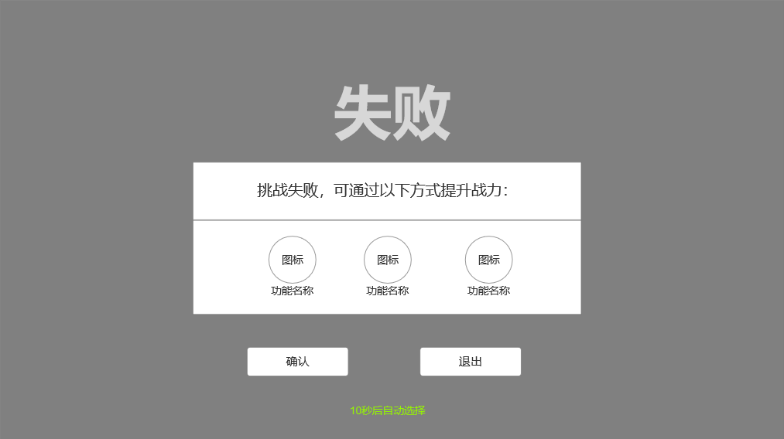
参天塔玩法 |  |  |  |  |  |  | 功能规则

 | 功能入口 |  |  |  |  |  |  |  | 参天塔玩法 相关功能规则
 |  |  |  |  |  |  |  | 1.设计目的是什么
 | 1.主界面点击【闯宫爬塔】图标进入 |  |  |  |  |  |  | ▶ | 提供圣装的主要来源副本
 |  |  |  |  |  |  |  | ▶ | 难度较高，主要检测玩家圣装打不达标
 |  |  |  |  |  |  |  | 2.解锁方式
 |  |  |  |  |  |  |  | ▶ | 游戏中期左右，主/支线解锁（80-100级以上）
 |  |  |  |  |  |  |  | ▶ | 同圣装系统同时解锁
 |  |  |  |  |  |  |  | 3.基本规则
 |  |  |  |  |  |  |  | ▶ | 总共100关(暂定)，所有boss均有特殊护盾，特殊护盾可减伤50%-99%
 |  | 参考图标 |  |  |  |  |  | ▶ | 当队伍中任意玩家有关卡指定等级的全套圣装，均可击破boss护盾
 |  |  |  |  |  |  |  | ▶ | 进入副本后，可发布求助，让其他玩家帮助通关（仅限同一行会）玩家最多可求助2名玩家(暂定)加入战斗，协助人死亡、退队后，可继续求助
 |  |  |  |  |  |  |  | ▶ | 协助的玩家必须和求助人为同公会，进入副本后可随时退出，协助的玩家可对首领造成伤害，也可击破护盾，但不可以拾取boss掉落
 |  |  |  |  |  |  |  | ▶ | 该副本每日挑战次数不限，胜利后不可重复挑战，协助其他玩家除外
 |  |  |  |  |  |  |  | ▶ | 副本有时间限制，统一5分钟，超出时间或是被boss击败（玩家本人，非协助人）均算作失败
 |  |  |  |  |  |  |  | ▶ | 副本胜利后，boss掉落圣装，玩家（协助人不可拾取）拾取后，进入结算界面，结算倒计时结束后进入下层，玩家可再结算期间退出至主界面
 |  |  |  |  |  |  |  | ▶ | 副本主要奖励内容为圣装，不同层数的关卡奖励圣装等级不同（掉落）
 |  |  |  |  |  |  |  | 4.数值节奏
 |  |  |  |  |  |  |  | ▶ | 期望该玩法中，boss护盾的减伤效果明显，如果玩家没有穿戴指定等级的圣装，几乎不可能在boss有护盾的情况下通关
 |  |  |  |  |  |  |  | ▶ | 1至10层左右，基本是玩家刚解锁玩法能完成的层数（1级护盾，玩家只需穿戴齐1级圣装即可轻松通过）
 |  |  |  |  |  |  |  | ▶ | 该玩法主要卡点即是玩家的圣装等级，只要没有指定的圣装，便无非击破特殊护盾，也无法在限时内通关
 |  |  |  |  |  |  |  | ▶ | 让其他玩家帮助通关，前提是其他玩家有指定等级以上的圣装，如没有也无法轻松通关

 | 主界面【当前为示例】
2
3
5
1
4
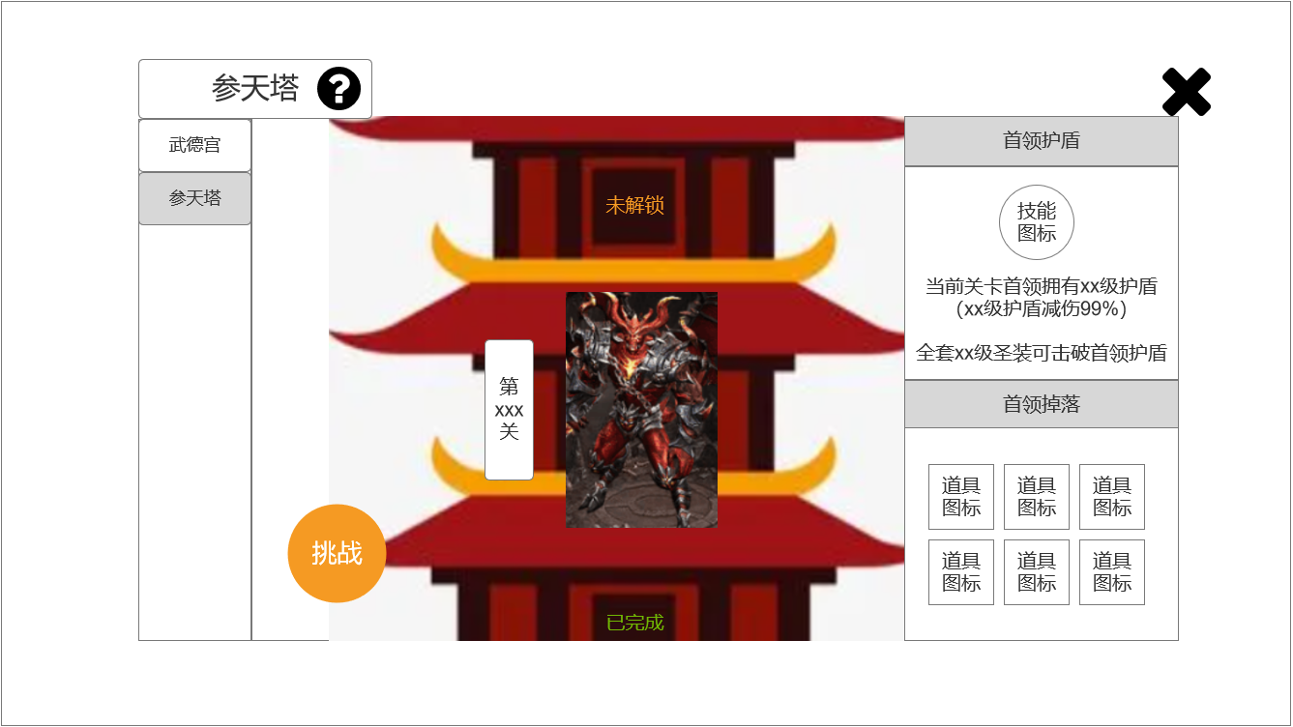
 |  |  | 1.功能页签 |  |  |  |  | 1.功能页签
 |  |  | ▶ | 【武德宫】、【参天塔】页签 |  |  |  | ▶ | 点击后改变界面内容
 |  |  | ▶ | 页签只显示已经开放的功能
 |  |  | 2.标题、说明 |  |  |  |  | 2.标题、说明
 |  |  | ▶ | 左侧显示功能名称 |  |  |  | ▶ | 切换子页签后，标题改变
 |  |  | ▶ | 说明按钮：点击后打开文本说明弹窗 |  |  |  | ▶ | 说明按钮：点击后打开文本说明弹窗
 |  |  | 3.关卡展示 |  |  |  |  | 3.关卡展示
 |  |  | ▶ | 界面中心背景为一座塔楼；不可上下拖动，仅展示当前关卡 |  |  |  | ▶ | 打开界面时展示当前关卡，该界面不可上下拖动
 |  |  | ▶ | 顶部、中部、底部展示参考： |  |  |  | ▶ | 完成所有关卡后，展示最后一关界面+文字信息【已完成当前所有关卡】
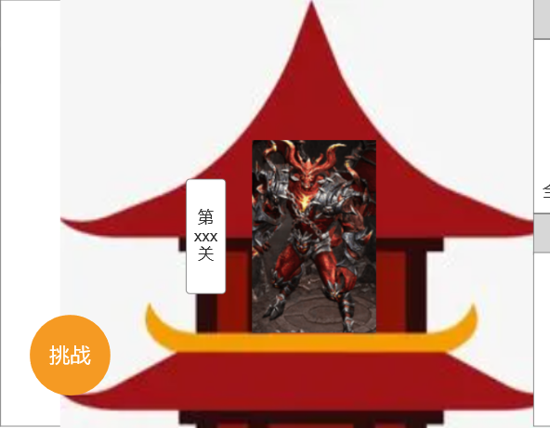
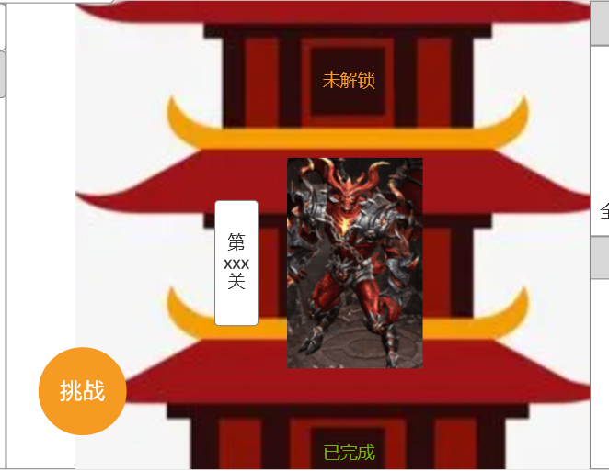
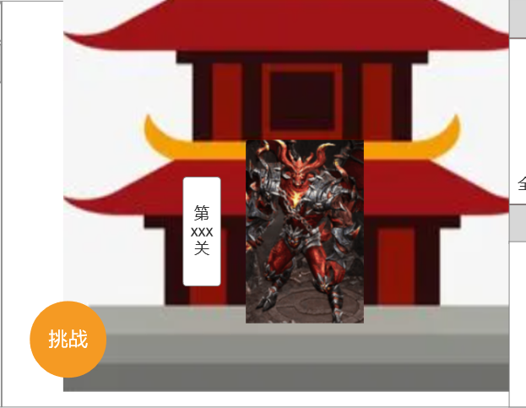
 |  |  |  |  |  |  |  | ▶ | 当前关卡处显示的首领模型有待机呼吸动效

 |  |  |  | 顶部展示 | 中部展示 | 底部展示
 |  |  | ▶ | 当前关卡处显示竖版小标【第xxx关】(数字预留999) |  |  |  | ▶ | 下一关(未解锁)显示的锁链
 |  |  | ▶ | 参考： |  |  |  | ▶

6

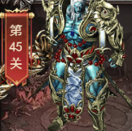
 | 无选框标示界面
 |  |  | ▶ | 当前关卡处显示首领模型+待机呼吸动效
 |  |  | ▶ | 参考：

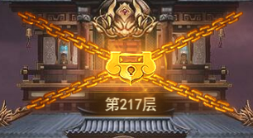
 |  |  | ▶ | 下一关(未解锁)显示锁链，静态图
 |  |  | ▶ | 参考：

 |  |  | ▶ | 已完成的关卡显示【已完成】的绿字小标
 |  |  | ▶ | 参考：

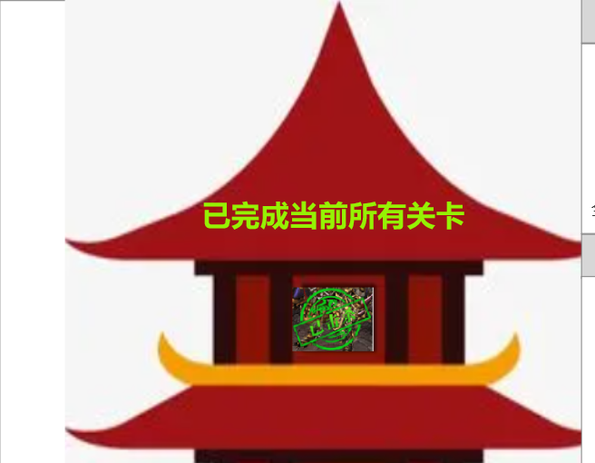
 |  |  | ▶ | 完成全部关卡后显示文字【已完成当前所有关卡】
 |  |  | ▶ | 参考：

 |  |  | 4.关卡信息 |  |  |  |  | 4.关卡信息
 |  |  | ▶ | 【首领护盾】顶部显示特殊护盾的技能图标 |  |  |  | ▶ | 【当前关卡首领拥有xx级护盾（xx级护盾减伤xx%）】，数值逐级增加（读表）
 |  |  | ▶ | 图标下显示文字【当前关卡首领拥有xx级护盾（xx级护盾减伤xx%）】，数字预留99 |  |  |  | ▶ | 底部显示文字【全套xx级圣装可击破首领护盾】，数值逐级增加（读表）
 |  |  | ▶ | 底部显示文字【全套xx级圣装可击破首领护盾】，数字预留99 |  |  |  | ▶ | 点击展示掉落的装备图标，可打开通用tips
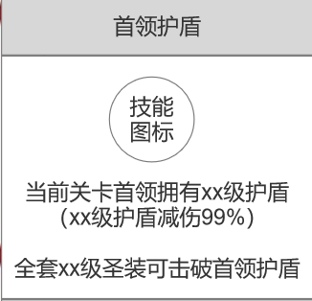
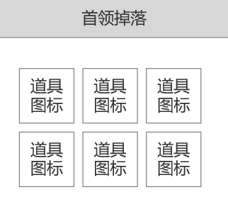
 |  |  | ▶ | 参考：

 |  |  | ▶ | 【首领掉落】内展示掉落的装备图标，点击可打开通用tips
 |  |  | 5.关闭按钮 |  |  |  |  | 5.关闭按钮
 |  |  | ▶ | 点击后关闭界面 |  |  |  | ▶ | 点击后关闭界面
 |  |  | 6.挑战按钮 |  |  |  |  | 6.挑战按钮
 |  |  | ▶ | 有两种状态：正常、置灰 |  |  |  | ▶ | 有两种状态：正常、置灰
 |  |  | ▶ | 正常状态：带特效、点击后进入关卡 |  |  |  | ▶ | 正常状态下点击，玩家进入对应关卡
 |  |  | ▶ | 置灰状态：点击无效果，弹出气泡文字【当前无法挑战】 |  |  |  | ▶ | 置灰状态下点击，弹出气泡文字【当前无法挑战】（读表）
 |  |  | ▶ | 无法挑战时，按钮图标右下角显示要求：

 |  |  | ▶ | 图标参考：

 | 副本内显示【当前为示例】
1
 |  |  |  |  |  |  |  | 玩家进入副本后，隐藏左侧任务栏，显示副本内的信息

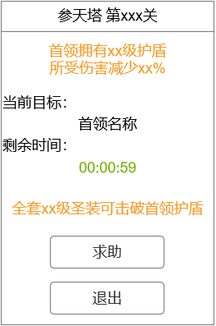
 |  |  | 1.标题名称 |  |  |  |  | 1.标题名称
 |  |  | ▶ | 关卡数字预留999 |  |  |  | ▶ | 根据当前关卡数显示对应名称
 |  |  | 2.展示信息 |  |  |  |  | 2.展示信息
 |  |  | ▶ | 顶部显示文字【首领拥有xx级护盾】、【所受伤害减少xx%】，数值预留999 |  |  |  | ▶ | 文本信息中的数字读表
 |  |  | ▶ | 【当前目标】处显示本关首领boss的名称 |  |  |  | ▶ | 倒计时统一显示5分钟（暂定）
 |  |  | ▶ | 【剩余时间】处显示倒计时
 |  |  | ▶ | 底部显示文字【全套xx级圣装可击破首领护盾】，数字预留99
 |  |  | 3.按钮 |  |  |  |  | 3.按钮
 |  |  | ▶ | 【求助】按钮有两种状态：正常、置灰（无行会时） |  |  |  | ▶ | 玩家无行会时，【求助】按钮置灰，点击后弹出气泡文字【当前无行会，无法求助】
 |  |  | ▶ | 点击【退出】后弹出二级小弹窗确认是否退出（通用界面，带黑色透明遮罩） |  |  |  | ▶ | 玩家有行会时，点击【求助】信息将发送到行会聊天频道，显示以下内容：
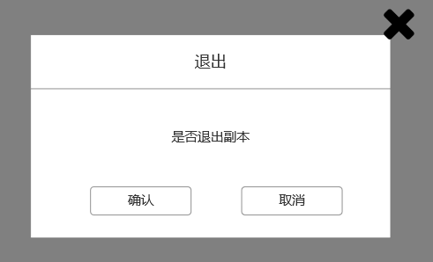
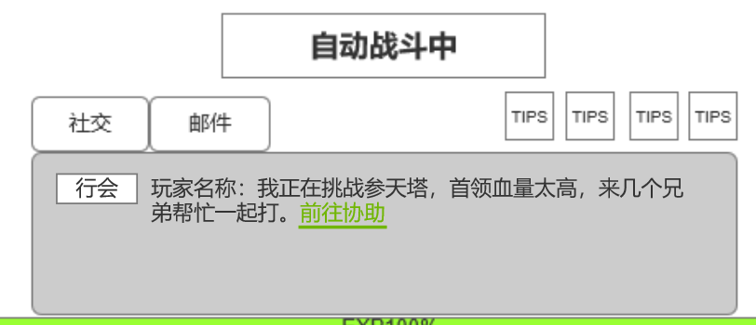

 |  |  |  |  |  |  |  | ▶ | 玩家最多可求助2名玩家(暂定)加入战斗，按钮置灰，点击显示【最多求助2名玩家】
 |  |  |  |  |  |  |  | ▶ | 被求助的玩家可在聊天栏中点击【前往协助】，直接传送进副本，当人数已满时点击协助弹出气泡文字【队伍已满】
 |  |  |  |  |  |  |  | ▶ | 协助的玩家界面副本内显示信息同求助者一致，可随时点击【退出】，【求助】按钮置灰（点击无效）
2
 |  |  |  |  |  |  |  | ▶ | 协助的玩家可对首领造成伤害，也可击破护盾，但不可以拾取boss掉落
3
 |  |  |  |  |  |  |  | ▶ | 点击【退出】后，在二级小弹窗中确认退出，玩家将退出副本，返回主界面

 | 副本内展示


 | 副本结算显示【当前为示例】

1
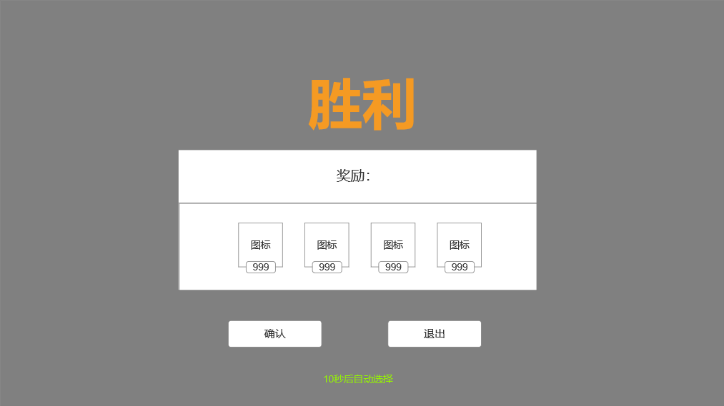
 |  |  |  | 注：胜利、失败结算界面为副本通用界面，直接调用即可
 | 胜利结算
 |  |  | 1.标题 |  |  |  |  | ▶ | 胜利后，玩家拾取全部掉落物品后弹出结算界面
 |  |  | ▶ | 【胜利】/【失败】 |  |  |  | ▶ | 当胜利后，倒计时结束、将自动前往下一关（有协助者同样前往）
 |  |  | ▶ | 需要两种颜色来区分 |  |  |  | ▶ | 失败后，倒计时结束自动退出该副本，返回主界面
 |  |  | ▶ | 弹出该界面时，有黑色透明遮罩
 |  |  | 2.副标题
 |  |  | ▶ | 胜利时显示【奖励:】
 |  |  | ▶ | 失败时显示【挑战失败，可通过以下方式提升战力:】
 |  |  | 3.主要内容
 |  |  | ▶ | 胜利时显示奖励图标+数量
 |  |  | ▶ | 失败时显示功能图标+名称（暂定强化、镶嵌、转生）
 |  |  | ▶ | 需预留图标位置
 |  |  | 4.按钮
 |  |  | ▶ | 【确认】/【退出】按钮
 |  |  | 5.倒计时
 |  |  | ▶ | 显示倒计时【xx秒后自动选择】

2
3
4
5

 | 失败结算

参考界面
参考图

 | 参考游戏—37王者之心2

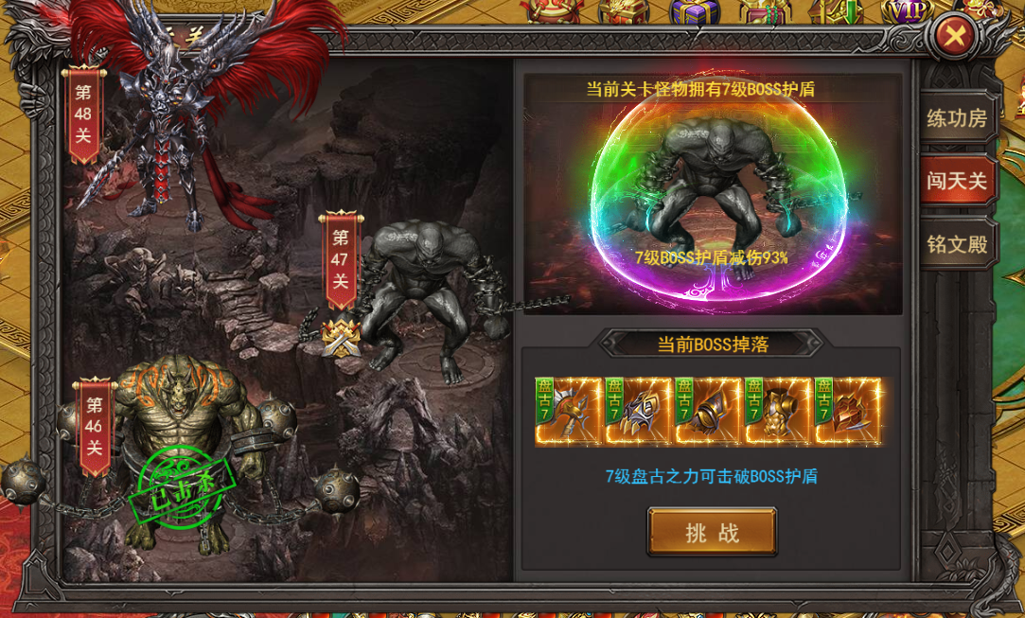

 |  | 界面截图

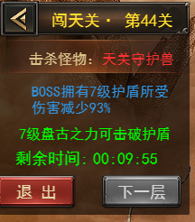

 |  | 副本内信息栏

 |  | 聊天栏协助信息

美术需求
美术需求

 | UI需求
 | 序号 | 类型 | 对应界面 | 内容描述 | 功能需求 | 备注 | 参考图
 | 1 | UI | 锻造-强化界面 | 锻造-强化界面 | 详见界面功能设计
 | 原画需求
 | 序号 | 类型 | 对应界面 | 内容描述 | 功能需求 | 备注 | 参考图
 | 1 | 2D原画 | 参天界面展示背景底图造型设计 | 参天塔 | 详见界面功能设计 | 实际效果需按照策划案模板制作 | 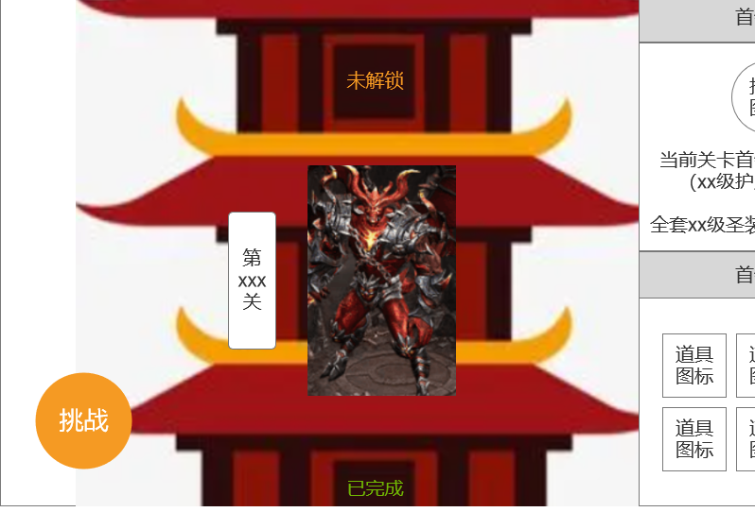
 | ICON需求
 | 序号 | 类型 | 图标需求 | 内容描述 | 功能需求 | 尺寸需求 | 参考图
 | 1 | ICON | 界面右侧中显示特殊的首领护盾技能图标 | 技能图标 |  | 75*75 | 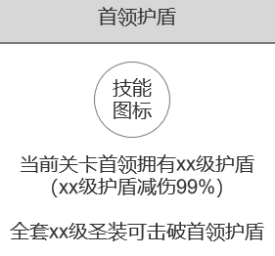
 | 动效需求
 | 序号 | 类型 | 描述 | 内容描述 | 功能需求 | 备注 | 参考图
没必要，静态的吧 | 1 | 动画特效 | 未解锁关卡上有微微晃动的锁链 | 锁链
重复提，使用武德宫的版本 | 2 | 动画特效 | 挑战按钮，带呼吸动画 | 挑战 |  |  | 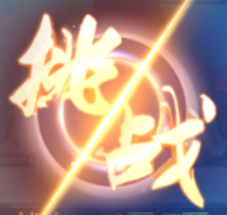
 | 3 | 动画特效 | 将首领boss包裹的特殊护盾 | 首领护盾 |  |  | 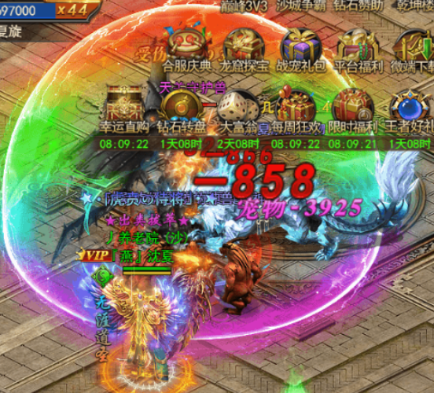
 | 其他
 | 序号 | 类型 | 对应界面 | 内容描述 | 功能需求 | 备注 | 参考图
 | 1 | ICON | 入口图标 | 闯宫爬塔 |  |  | 

